Handleiding
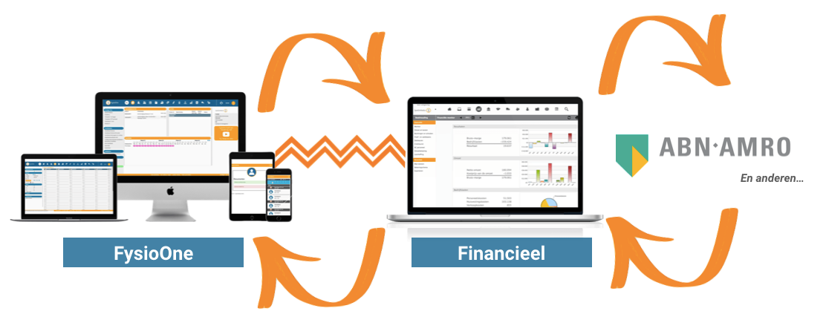
In deze spreadsheet vind u een handleiding en spreadsheet voorbeeld voor aanlevering van de declaratieformulieren voor SpotOnMedics Financieel.

Handleiding

U kunt dit bestand bestand lokaal op de computer van het secretariaat opslaan.
Als u declaraties in wilt gaan vullen kopieert u het basisbestand en vult u op de kopie uw declaraties in van één kalendermaand.
Het invullen van deze declaraties gaat als volgt in zijn werk.

Achter ‘periode’ noteert u de maand waarop het declaratieformulier betrekking heeft;
U vult de declaraties in op volgorde van datum;
Bij de uitgaven noteert u altijd het werkelijk besteedde of uitgegeven bedrag;
De onderliggende bonnen dienen als bijlage bij het de spreadsheet geleverd te worden;
Let op: documentatie dient gebundeld aangeleverd te worden in 1 .PDF document.

Aanlevering van declaratieformulier?
Na het invoeren van de declaraties kopieert u het bestand als bijlage in een E-mail;
Daarna stuurt u het bestand naar het e-mailadres van uw boekhouding (praktijknaam@yukiworks.nl)
Of upload u het bestand in uw boekhouding vanuit de postbus.
De volgende periode kunt u weer gebruik maken van het declaratieformulier door het basisbestand te kopiëren en de hiervoor genoemde stappen te volgen.

Vragen?
Voor vragen kunt u contact opnemen met uw financieel specialist van de afdeling SpotOnMedics Financieel te bereiken via 088 600 800 of via Financieel@SpotOnMedics.nl.

